Dominio Simbolos Textos 2005
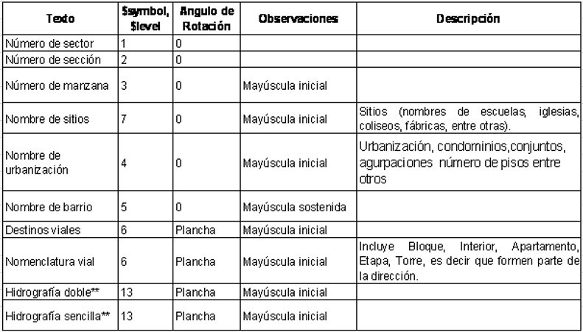
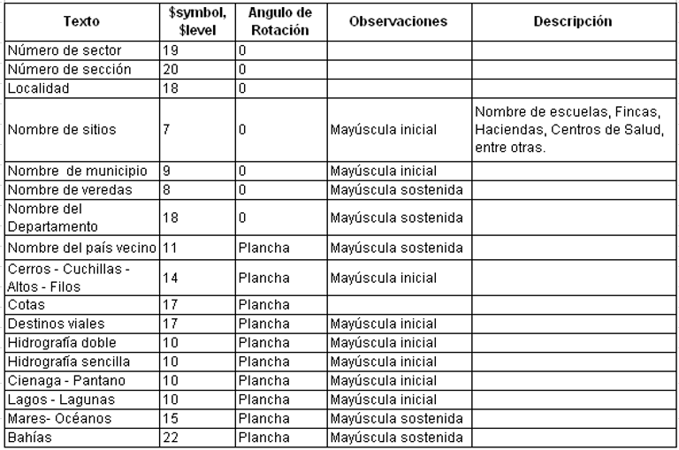
REGRESAR_URBANO | Simbología Textos Urbanos | REGRESAR_RURAL | Simbología Textos Rurales

